Sheet1
과목명 | 마이크로프로세서 및 실습
분반 | 01분반
학번 | 2013136046
이름 | 박주환
과제명 | Healing Mood Lamp
번호 | 부품명 | 단가 | 수량(EA) | 가격 | 링크 | 사진
1 | 아두이노 블루투스 모듈 HC-06 | 4,840 | 2(EA) 여유분 포함 | 9,680 | http://mechasolution.com/shop/goods/ goods_view.php?goodsno=71794&category=054001 | 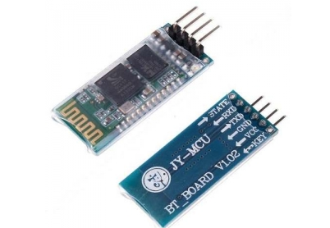
2 | 브레드보드 | 1,320 | 1(EA) | 1,320 | http://mechasolution.com/shop/goods/ goods_view.php?goodsno=8298&category=058001 | 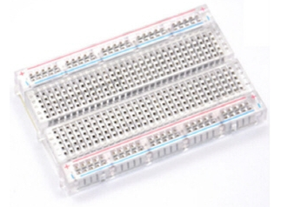
3 | 막대저항 R1/4W-33옴 20개 | 550 | 1(EA) | 550 | http://mechasolution.com/shop/goods/ goods_view.php?goodsno=971&category=044016001 | 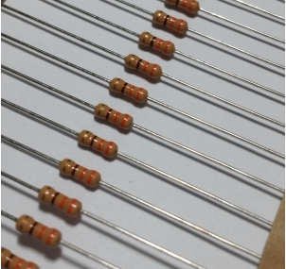
4 | 지지대 볼트 M3 X 50mm x 5mm (서포트) | 330 | 4(EA) | 1,320 | http://mechasolution.com/shop/goods/ goods_view.php?goodsno=329750&category=059003 | 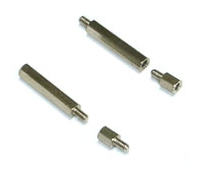
5 | RGB LED 커먼 애노드 | 160 | 15(EA) 여유분 포함 | 2,400 | http://storefarm.naver.com/ mechasolution/products/380709863 | 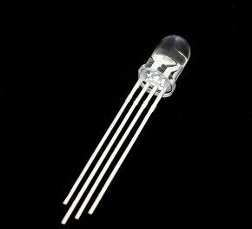
6 | 폴리카보네이트(2T 100mm * 100mm) | 238 | 5(EA) | 1,190 | http://www.plaworld.com/shop/main/ html.php?htmid=proc/prod/purchase.htm | 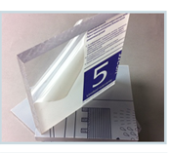

7 | 미니 MP3 플레이어 모듈 (DFPlayer - A Mini MP3 Player) | 12,100 | 1(EA) | 12,100 | http://mechasolution.com/shop/goods/ goods_view.php?goodsno=9982&category=132024 | 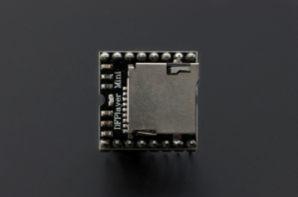
9 | 40핀 커넥터 M-M 20cm (Male - Male), 점퍼케이블 / 점퍼선 | 1,210 | 1(EA) | 1,210 | http://mechasolution.com/shop/goods/ goods_view.php?goodsno=515&category=062002 | 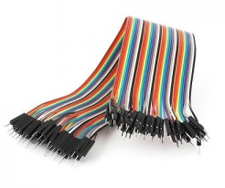
10 | [SanDisk] MicroSDHC, Class4 [8GB/SDSDQM-008G] | 3,450 | 1(EA) | 3,450 | http://www.eleparts.co.kr/EPX98T8D | 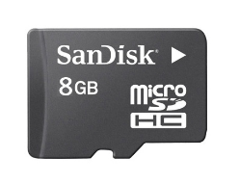
11 | 하드보드지 (4절지) | 1,000 | 1(EA) | 1,000 | 별도구매
12 | 한지 | 1,500 | 1(EA) | 1,500 | 별도구매
 |  |  | 최종가격 | 33,220

